B.運用方法
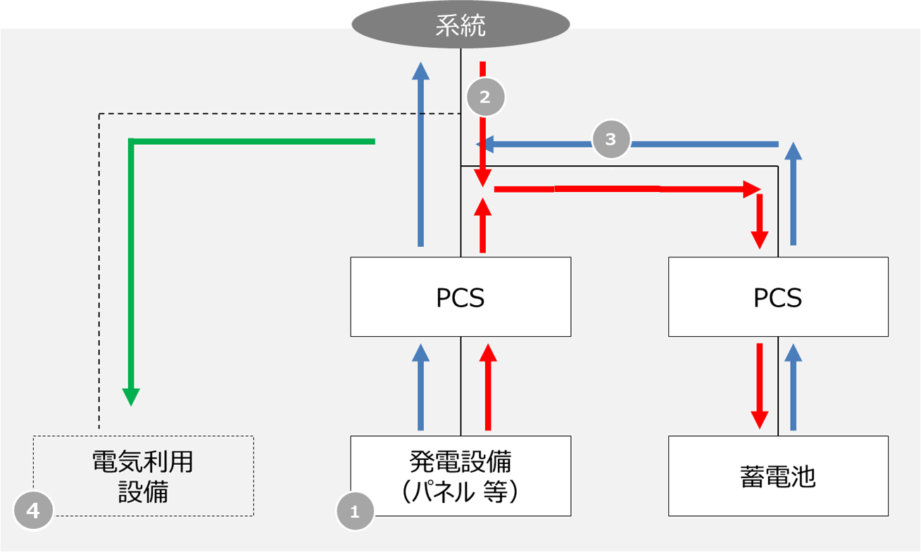
戻る
 | B. 蓄電池の運用方法の確認
 | 下記の1～4の確認項目についてE列にて回答を選択してください。（赤枠内）

 | # | 確認項目 | 説明 | 回答欄
 | 1 | 蓄電池以外の発電設備 | 併設する発電設備（下図①）がなにかご回答ください。 例）太陽光 | 選択してください
 | 2 | 系統から充電有無 | 系統から蓄電池への充電があるかお答えください。 （下図②） | 選択してください
 | 3 | 系統へ放電有無 | 蓄電池から系統へ放電があるかお答えください。 （下図③） | 選択してください
 | 4 | 発電設備と蓄電池以外の負荷 | 同一構内（１引込）において、発電設備と蓄電池を運転する以外で電力を利用する（電気を使用する）設備（負荷）があるかお答えください。（下図④） 例）工場、倉庫、水素製造設備など | 選択してください

 | 続いて、併設する発電設備が太陽光の方は蓄電池の運用方法に関する質問Cのご回答をお願いいたします。
 |  |  |  | >>Cに進む

 | 【参考：蓄電池運用パターン図】

系統から充電：あり
発電設備から蓄電池への充電：なし
系統から充電：なし
発電設備から蓄電池への充電：あり

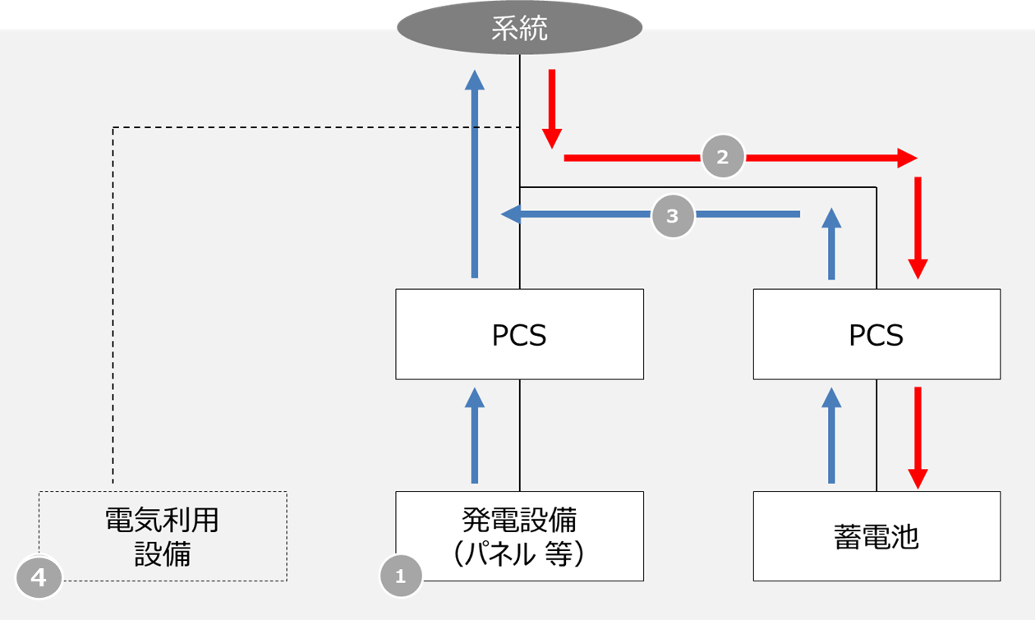
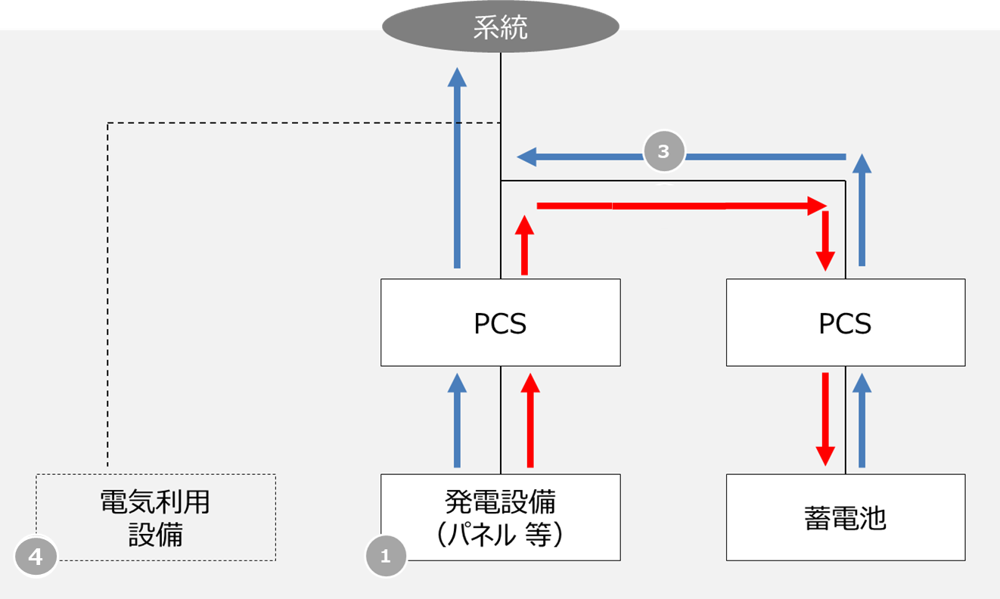

系統から充電：あり
発電設備から蓄電池への充電：あり

C.設備構成
戻る
 | C. 設備構成と発電設備合計出力について
 | 下記1～2の順にご回答ください。
 | 1. 申込設備の構成パターンについて、パターン1～3の中で該当するイメージ全てにチェックをご記入ください。
 | （チェックボックス□を押下することでチェックできます）
 | 2. 「1.」でチェックしたパターンで、「蓄電池に接続されるＰＣＳの合計容量」、「太陽光パネルに接続されるＰＣＳの合計容量」をご記載ください。
 | (赤枠内）

 | 発電設備合計出力 | ※「2.」を記入すると自動で発電設備合計出力が表示されますので記載の必要はありません（青枠内）
 | 0.00 | kw

 | パターン1 |  | ・「発電設備合計出力」はPCS①とPCS②の出力の合計となります

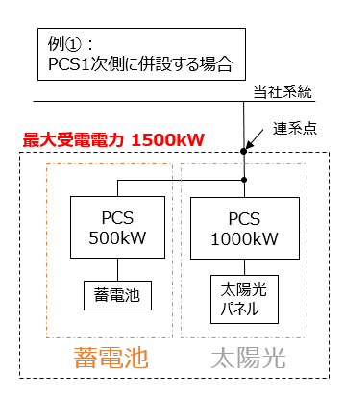

 |  |  |  | PCS① |  | PCS②
 |  |  |  |  | kw |  | kw

 |  |  |  | 蓄電池 (＋太陽光パネル) |  | 太陽光 パネル

※複数台ある場合はそれぞれの合計を記載ください。

 | パターン2 |  | ・「発電設備合計出力」はPCS③の出力と同等となります

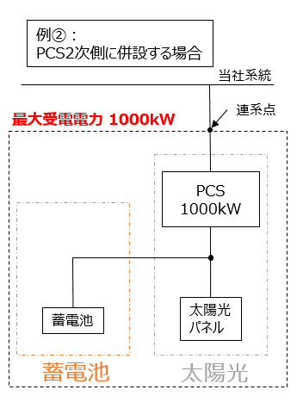

 |  |  |  |  |  | PCS③
 |  |  |  |  |  |  | kw

 |  |  |  | 蓄電池 |  | 太陽光 パネル

※複数台ある場合はそれぞれの合計を記載ください。

 | パターン3 |  | ・「発電設備合計出力」はEMS等の出力と同等となります

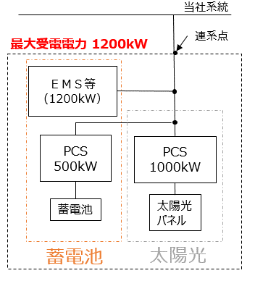
 |  |  |  | EMS等
 |  |  |  |  | kw

 |  |  |  | PCS④ |  | PCS⑤
 |  |  |  |  | kw |  | kw

 |  |  |  | 蓄電池 (＋太陽光パネル) |  | 太陽光 パネル

※蓄電池PCS、太陽光ＰＣＳそれぞれの合計を記載ください。

 | ご確認項目は以上となります。ご協力ありがとうございました。

